PREGUNTA 1
 | AREA | A | 20 | cm2
 | ELASTICIDAD | E | 150000

 | N°Barras | Incio |  | final
 |  | X | Y | X | Y | DX | DY | L | CX | CY | A | E | AE/L
 | 1 | -800 | -800 | 200 | -800 | 1000 | 0 | 1000.00 | 1.00 | 0.00 | 20 | 150000 | 3000.000
 | 2 | 200 | -800 | 0 | 0 | -200 | 800 | 824.62 | -0.24 | 0.97 | 20 | 150000 | 3638.034
 | 3 | 0 | 0 | -600 | -200 | -600 | -200 | 632.46 | -0.95 | -0.32 | 20 | 150000 | 4743.416
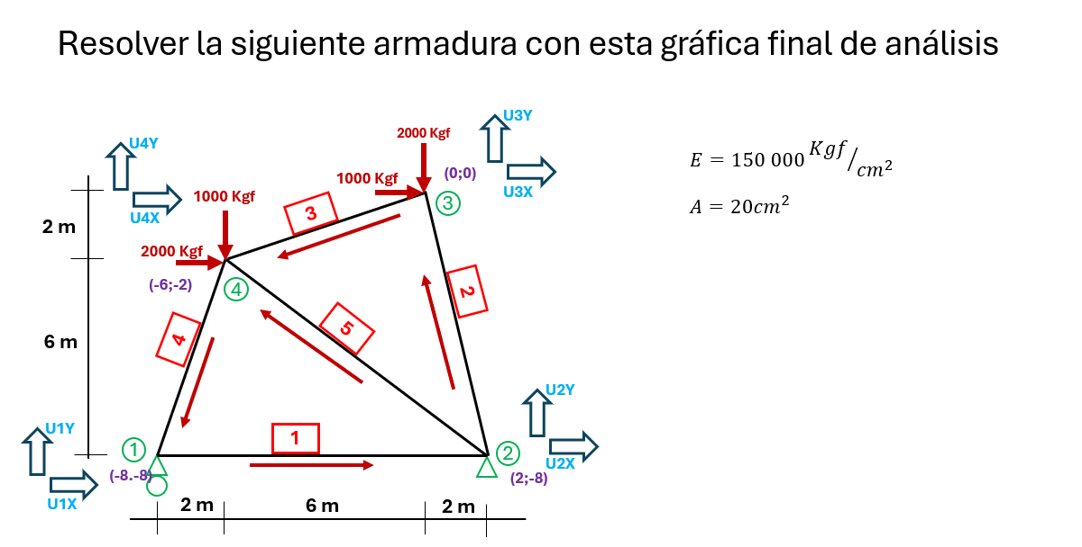
 | 4 | -600 | -200 | -800 | -800 | -200 | -600 | 632.46 | -0.32 | -0.95 | 20 | 150000 | 4743.416
 | 5 | 200 | -800 | -600 | -200 | -800 | 600 | 1000.00 | -0.80 | 0.60 | 20 | 150000 | 3000.000

 | N°Barras | inicio |  | final
 |  | X | Y | X | Y
 | 1 | 1 | 1 | 2 | 2
 | 2 | 2 | 2 | 3 | 3
 | 3 | 3 | 3 | 4 | 4
 | 4 | 4 | 4 | 1 | 1
 | 5 | 2 | 2 | 4 | 4

 | UX1 | UY1 | UX2 | UY2
 | 3000 | 0 | -3000 | 0 | UX1
K1 = | 0 | 0 | 0 | 0 | UY1
 | -3000 | 0 | 3000 | 0 | UX2
 | 0 | 0 | 0 | 0 | UY2

 | UX1 | UY1 | UX2 | UY2 | UX3 | UY3 | UX4 | UY4
 | 3000 | 0 | -3000 | 0 |  |  |  |  | UX1
 | 0 | 0 | 0 | 0 |  |  |  |  | UY1
 | -3000 | 0 | 3000 | 0 |  |  |  |  | UX2
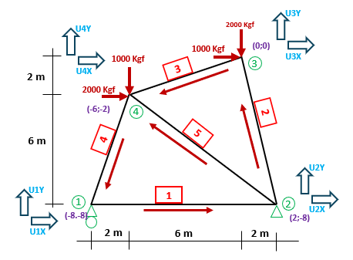
 | 0 | 0 | 0 | 0 |  |  |  |  | UY2
 |  |  |  |  |  |  |  |  | UX3
 |  |  |  |  |  |  |  |  | UY3
 |  |  |  |  |  |  |  |  | UX4
 |  |  |  |  |  |  |  |  | UY4

 | UX2 | UY2 | UX3 | UY3
 | 214.00202209 | -856.00808836 | -214.00202209 | 856.00808836 | UX2
K= 2 | -856.00808836 | 3424.0323535 | 856.00808836 | -3424.0323535 | UY2
 | -214.00202209 | 856.00808836 | 214.00202209 | -856.00808836 | UX3
 | 856.00808836 | -3424.0323535 | -856.00808836 | 3424.0323535 | UY3

 | UX1 | UY1 | UX2 | UY2 | UX3 | UY3 | UX4 | UY4
 |  |  |  |  |  |  |  |  | UX1
 |  |  |  |  |  |  |  |  | UY1
 |  |  | 214.00202209 | -856.00808836 | -214.00202209 | 856.00808836 |  |  | UX2
 |  |  | -856.00808836 | 3424.0323535 | 856.00808836 | -3424.0323535 |  |  | UY2
 |  |  | -214.00202209 | 856.00808836 | 214.00202209 | -856.00808836 |  |  | UX3
 |  |  | 856.00808836 | -3424.0323535 | -856.00808836 | 3424.0323535 |  |  | UY3
 |  |  |  |  |  |  |  |  | UX4
 |  |  |  |  |  |  |  |  | UY4

 | UX3 | UY3 | UX4 | UY4
 | 4269.0748412 | 1423.0249471 | -4269.0748412 | -1423.0249471 | UX3
K3 = | 1423.0249471 | 474.34164903 | -1423.0249471 | -474.34164903 | UY3
 | -4269.0748412 | -1423.0249471 | 4269.0748412 | 1423.0249471 | UX4
 | -1423.0249471 | -474.34164903 | 1423.0249471 | 474.34164903 | UY4

 | UX1 | UY1 | UX2 | UY2 | UX3 | UY3 | UX4 | UY4
 |  |  |  |  |  |  |  |  | UX1
 |  |  |  |  |  |  |  |  | UY1
 |  |  |  |  |  |  |  |  | UX2
 |  |  |  |  |  |  |  |  | UY2
 |  |  |  |  | 4269.0748412 | 1423.0249471 | -4269.0748412 | -1423.0249471 | UX3
 |  |  |  |  | 1423.0249471 | 474.34164903 | -1423.0249471 | -474.34164903 | UY3
 |  |  |  |  | -4269.0748412 | -1423.0249471 | 4269.0748412 | 1423.0249471 | UX4
 |  |  |  |  | -1423.0249471 | -474.34164903 | 1423.0249471 | 474.34164903 | UY4

 | UX4 | UY4 | UX1 | UY1
 | 474.34164903 | 1423.0249471 | -474.34164903 | -1423.0249471 | UX4
K4 | 1423.0249471 | 4269.0748412 | -1423.0249471 | -4269.0748412 | UY4
 | -474.34164903 | -1423.0249471 | 474.34164903 | 1423.0249471 | UX1
 | -1423.0249471 | -4269.0748412 | 1423.0249471 | 4269.0748412 | UY1

 | UX1 | UY1 | UX2 | UY2 | UX3 | UY3 | UX4 | UY4
 | 474.34164903 | 1423.0249471 |  |  |  |  | -474.34164903 | -1423.0249471 | UX1
 | 1423.0249471 | 4269.0748412 |  |  |  |  | -1423.0249471 | -4269.0748412 | UY1
 |  |  |  |  |  |  |  |  | UX2
 |  |  |  |  |  |  |  |  | UY2
 |  |  |  |  |  |  |  |  | UX3
 |  |  |  |  |  |  |  |  | UY3
 | -474.34164903 | -1423.0249471 |  |  |  |  | 474.34164903 | 1423.0249471 | UX4
 | -1423.0249471 | -4269.0748412 |  |  |  |  | 1423.0249471 | 4269.0748412 | UY4

 | UX2 | UY2 | UX4 | UY4
 | 1920 | -1440 | -1920 | 1440 | UX2
K5 = | -1440 | 1080 | 1440 | -1080 | UY2
 | -1920 | 1440 | 1920 | -1440 | UX4
 | 1440 | -1080 | -1440 | 1080 | UY4

 | UX1 | UY1 | UX2 | UY2 | UX3 | UY3 | UX4 | UY4
 |  |  |  |  |  |  |  |  | UX1
 |  |  |  |  |  |  |  |  | UY1
 |  |  | 1920 | -1440 |  |  | -1920 | 1440 | UX2
 |  |  | -1440 | 1080 |  |  | 1440 | -1080 | UY2
 |  |  |  |  |  |  |  |  | UX3
 |  |  |  |  |  |  |  |  | UY3
 |  |  | -1920 | 1440 |  |  | 1920 | -1440 | UX4
 |  |  | 1440 | -1080 |  |  | -1440 | 1080 | UY4

Matriz de la rigidez de la armadura
 | UX1 | UY1 | UX2 | UY2 | UX3 | UY3 | UX4 | UY4
 | 3474.341649 | 1423.0249471 | -3000 | 0 | 0 | 0 | -474.34164903 | -1423.0249471 | UX1
 | 1423.0249471 | 4269.0748412 | 0 | 0 | 0 | 0 | -1423.0249471 | -4269.0748412 | UY1
 | -3000 | 0 | 5134.0020221 | -2296.0080884 | -214.00202209 | 856.00808836 | -1920 | 1440 | UX2
 | 0 | 0 | -2296.0080884 | 4504.0323535 | 856.00808836 | -3424.0323535 | 1440 | -1080 | UY2
 | 0 | 0 | -214.00202209 | 856.00808836 | 4483.0768633 | 567.01685871 | -4269.0748412 | -1423.0249471 | UX3
 | 0 | 0 | 856.00808836 | -3424.0323535 | 567.01685871 | 3898.3740025 | -1423.0249471 | -474.34164903 | UY3
 | -474.34164903 | -1423.0249471 | -1920 | 1440 | -4269.0748412 | -1423.0249471 | 6663.4164903 | 1406.0498942 | UX4
 | -1423.0249471 | -4269.0748412 | 1440 | -1080 | -1423.0249471 | -474.34164903 | 1406.0498942 | 5823.4164903 | UY4

Matriz de carga

 |  | UX1 |  | 0
 |  | UY1 |  | C1Y
 |  | UX2 | = | C2X
 |  | UY2 |  | C2Y
 |  | UX3 |  | 1000
 |  | UY3 |  | -2000
 |  | UX4 |  | 2000
 |  | UY4 |  | -1000
Matriz de desplazamiento

 | D1X | UX1 |  | D1X | UX1
 | D1Y | UY1 |  | 0 | UY1
 | D2X | UX2 | = | 0 | UX2
 | D2Y | UY2 |  | 0 | UY2
 | D3X | UX3 |  | D3X | UX3
 | D3Y | UY3 |  | D3Y | UY3
 | D4X | UX4 |  | D4X | UX4
 | D4Y | UY4 |  | D4Y | UY4

Ecuacion de la Matriz

 | 0 |  | 3474.342 | 1423.025 | -3000.000 | 0.000 | 0.000 | 0.000 | -474.342 | -1423.025 | D1X
 | C1Y |  | 1423.025 | 4269.075 | 0.000 | 0.000 | 0.000 | 0.000 | -1423.025 | -4269.075 | 0
 | C2X |  | -3000.000 | 0.000 | 5134.002 | -2296.008 | -214.002 | 856.008 | -1920.000 | 1440.000 | 0
 | C2Y | = | 0.000 | 0.000 | -2296.008 | 4504.032 | 856.008 | -3424.032 | 1440.000 | -1080.000 | 0
 | 1000 |  | 0.000 | 0.000 | -214.002 | 856.008 | 4483.077 | 567.017 | -4269.075 | -1423.025 | D3X
 | -2000 |  | 0.000 | 0.000 | 856.008 | -3424.032 | 567.017 | 3898.374 | -1423.025 | -474.342 | D3Y
 | 2000 |  | -474.342 | -1423.025 | -1920.000 | 1440.000 | -4269.075 | -1423.025 | 6663.416 | 1406.050 | D4X
 | -1000 |  | -1423.025 | -4269.075 | 1440.000 | -1080.000 | -1423.025 | -474.342 | 1406.050 | 5823.416 | D4Y

ecuacion matricial reducida para el calculo de desplazamiento

 | 0 |  | 3474.342 | 0.000 | 0.000 | -474.342 | -1423.025 |  | D1X
 | 1000 |  | 0.000 | 4483.077 | 567.017 | -4269.075 | -1423.025 |  | D3X
 | -2000 | = | 0.000 | 567.017 | 3898.374 | -1423.025 | -474.342 | * | D3Y
 | 2000 |  | -474.342 | -4269.075 | -1423.025 | 6663.416 | 1406.050 |  | D4X
 | -1000 |  | -1423.025 | -1423.025 | -474.342 | 1406.050 | 5823.416 |  | D4Y

 | D1X |  | 0.00033333333333 | 8.8888888889E-05 | 2.2222222222E-05 | 6.6666666667E-05 | 8.8888888889E-05 |  | 0
 | D3X |  | 8.8888888889E-05 | 0.00062527435935 | 6.6456031331E-05 | 0.00040371859031 | 8.2450997907E-05 |  | 1000
 | D3Y | = | 2.2222222222E-05 | 6.6456031331E-05 | 0.00028620168335 | 0.00010092964758 | 2.0612749477E-05 | * | -2000
 | D4X |  | 6.6666666667E-05 | 0.00040371859031 | 0.00010092964758 | 0.00043099407094 | 1.9103205695E-05 |  | 2000
 | D4Y |  | 8.8888888889E-05 | 8.2450997907E-05 | 2.0612749477E-05 | 1.9103205695E-05 | 0.00021065612611 |  | -1000

 | D1X |  | 0.088888888889
 | D3X |  | 1.2173484794
 | D3Y | = | -0.3247007897
 | D4X |  | 1.0447442313
 | D4Y |  | -0.13122421577 |  | Resultados de los desplazamientos

 | Ecuacion matricial reducida para el calculo de las reacciones

 | 0 |  | 1423.025 | 0.000 | 0.000 | -1423.025 | -4269.075 |  | 0.089
 | C1Y |  | -3000.000 | -214.002 | 856.008 | -1920.000 | 1440.000 | * | 1.217
 | C2Y |  | 0.000 | 856.008 | -3424.032 | 1440.000 | -1080.000 |  | -0.325
 |  |  |  |  |  |  |  |  | 1.045
 |  |  |  |  |  |  |  |  | -0.131

 | C1Y |  | -800
 | C2X |  | -3000
 | C2Y |  | 3800

 | Cuadro de resumen de los desplzamientos |  |  |  | Resumen de las reacciones

 | UX1 | 0.088888888889 |  |  | C1Y |  | -800
 | UY1 | 0 |  |  | C2X | = | -3000
 | UX2 | 0 |  |  | C2Y |  | 3800
 | UY2 | 0
 | UX3 | 1.2173484794
 | UY3 | -0.3247007897
 | UX4 | 1.0447442313
 | UY4 | -0.13122421577

 | calculo de las fuerzas en barras
 |  |  |  |  |  |  |  |  |  | 0.088888888889 | UX1
 |  |  |  |  |  |  |  |  |  | 0 | UY1
 |  | F1= | 3000.000 |  | 1.00 | 0.00 | -1.00 | 0.00 |  | 0 | UX2
 |  |  |  |  |  |  |  |  |  | 0 | UY2

 |  | F1= | 0.088888888889 | kgf | * | 3000.000

 |  | F1= | 266.66666667 | kgf

 |  |  |  |  |  |  |  |  |  | 0 | UX2
 |  |  |  |  |  |  |  |  |  | 0 | UY2
 |  | F2= | 3638.034 |  | -0.24 | 0.97 | 0.24 | -0.97 |  | 1.2173484794 | UX3
 |  |  |  |  |  |  |  |  |  | -0.3247007897 | UY3

 |  | F2= | 0.61025641026 | kgf | * | 3638.034

 |  | F2= | 2220.1337984 | kgf

 |  |  |  |  |  |  |  |  |  | 1.2173484794 | UX3
 |  |  |  |  |  |  |  |  |  | -0.3247007897 | UY3
 |  | F3= | 4743.416 |  | -0.95 | -0.32 | 0.95 | 0.32 |  | 1.0447442313 | UX4
 |  |  |  |  |  |  |  |  |  | -0.13122421577 | UY4

 |  | F3= | -0.10256410256 | kgf | * | 4743.416

 |  | F3= | -486.50425541

 |  |  |  |  |  |  |  |  |  | 1.0447442313 | UX4
 |  |  |  |  |  |  |  |  |  | -0.13122421577 | UY4
 |  | F4= | 4743.416 |  | -0.32 | -0.95 | 0.32 | 0.95 |  | 0.088888888889 | UX1
 |  |  |  |  |  |  |  |  |  | 0 | UY1

 |  | F4= | -0.17777777778 | kgf | * | 4743.416

 |  | F4= | -843.27404271 | kgf

 |  |  |  |  |  |  |  |  |  | 0 | UX2
 |  |  |  |  |  |  |  |  |  | 0 | UY2
 |  | F5= | 3000.000 |  | -0.80 | 0.60 | 0.80 | -0.60 |  | 1.0447442313 | UX4
 |  |  |  |  |  |  |  |  |  | -0.13122421577 | UY4

 |  | F5= | 0.91452991453 | kgf | * | 3000.000

 |  | F5= | 2743.5897436 | kgf

 |  |  | GRAFICA FINAL

U3Y
U3X
U4Y
U4X
2000 Kgf

1000 Kgf
(0;0)
1000 Kgf
3
3
2 00

2000 Kgf
 |  |  |  |  |  |  |  | B3=486.50©

(-6;-2)
4
2
 |  |  |  |  |  |  |  |  |  |  | B2=2220.13 (T)
4
5
6 00

U2Y
U2X
 |  |  |  |  | B4=843.27© |  |  | B5=2743.59(T)

U1Y
U1X
(-8.-8)
1
1
2
 |  |  |  |  |  |  |  | B1=266.67(T)
(2;-8)
 |  |  |  |  |  | C1Y=800kgf |  |  | C2Y=3800kgf

 |  |  |  |  |  |  |  |  |  | C2X=3000kgf
2 00
6 00
2 00

PREGUNTA 2
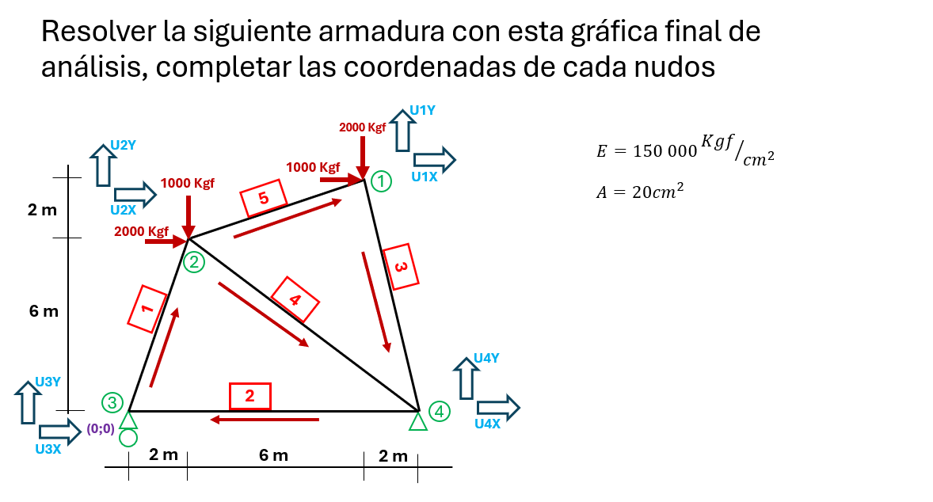
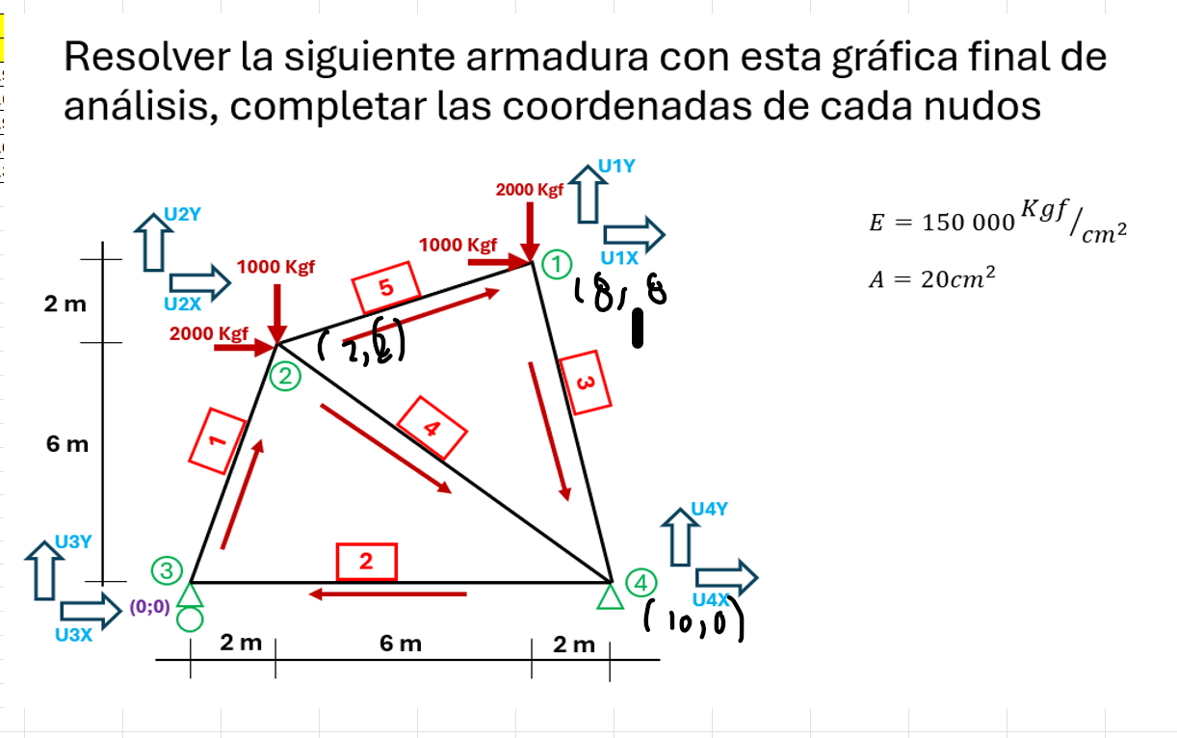
 | AREA | A | 20 | cm2
 | ELASTICIDAD | E | 150000

 |  | Incio |  | final
 | N°Barras | X | Y | X | Y | DX | DY | L | CX | CY | A | E | AE/L
 | 1 | 0 | 0 | 200 | 600 | 200 | 600 | 632.46 | 0.32 | 0.95 | 20 | 150000 | 4743.416
 | 2 | 1000 | 0 | 0 | 0 | -1000 | 0 | 1000.00 | -1.00 | 0.00 | 20 | 150000 | 3000.000
 | 3 | 800 | 800 | 1000 | 0 | 200 | -800 | 824.62 | 0.24 | -0.97 | 20 | 150000 | 3638.034
 | 4 | 200 | 600 | 1000 | 0 | 800 | -600 | 1000.00 | 0.80 | -0.60 | 20 | 150000 | 3000.000
 | 5 | 200 | 600 | 800 | 800 | 600 | 200 | 632.46 | 0.95 | 0.32 | 20 | 150000 | 4743.416

 | N°Barras | inicio |  | final
 |  | X | Y | X | Y
 | 1 | 3 | 3 | 2 | 2
 | 2 | 4 | 4 | 3 | 3
 | 3 | 1 | 1 | 4 | 4
 | 4 | 2 | 2 | 4 | 4
 | 5 | 2 | 2 | 1 | 1

 | UX3 | UY3 | UX2 | UY2
 | 474.34164903 | 1423.0249471 | -474.34164903 | -1423.0249471 | UX3
k1= | 1423.0249471 | 4269.0748412 | -1423.0249471 | -4269.0748412 | UY3
 | -474.34164903 | -1423.0249471 | 474.34164903 | 1423.0249471 | UX2
 | -1423.0249471 | -4269.0748412 | 1423.0249471 | 4269.0748412 | UY2

 | UX1 | UY1 | UX2 | UY2 | UX3 | UY3 | UX4 | UY4
 |  |  |  |  |  |  |  |  | UX1
 |  |  |  |  |  |  |  |  | UY1
 |  |  | 474.34164903 | 1423.0249471 | -474.34164903 | -1423.0249471 |  |  | UX2
 |  |  | 1423.0249471 | 4269.0748412 | -1423.0249471 | -4269.0748412 |  |  | UY2
 |  |  | -474.34164903 | -1423.0249471 | 474.34164903 | 1423.0249471 |  |  | UX3
 |  |  | -1423.0249471 | -4269.0748412 | 1423.0249471 | 4269.0748412 |  |  | UY3
 |  |  |  |  |  |  |  |  | UX4
 |  |  |  |  |  |  |  |  | UY4

 | UX4 | UY4 | UX3 | UY3
 | 3000 | 0 | -3000 | 0 | UX4
K2 | 0 | 0 | 0 | 0 | UY4
 | -3000 | 0 | 3000 | 0 | UX3
 | 0 | 0 | 0 | 0 | UY3

 | UX1 | UY1 | UX2 | UY2 | UX3 | UY3 | UX4 | UY4
 |  |  |  |  |  |  |  |  | UX1
 |  |  |  |  |  |  |  |  | UY1
 |  |  |  |  |  |  |  |  | UX2
 |  |  |  |  |  |  |  |  | UY2
 |  |  |  |  | 3000 | 0 | -3000 | 0 | UX3
 |  |  |  |  | 0 | 0 | 0 | 0 | UY3
 |  |  |  |  | -3000 | 0 | 3000 | 0 | UX4
 |  |  |  |  | 0 | 0 | 0 | 0 | UY4

 | UX1 | UY1 | UX4 | UY4
 | 214.00202209 | -856.00808836 | -214.00202209 | 856.00808836 | UX1
K3 = | -856.00808836 | 3424.0323535 | 856.00808836 | -3424.0323535 | UY1
 | -214.00202209 | 856.00808836 | 214.00202209 | -856.00808836 | UX4
 | 856.00808836 | -3424.0323535 | -856.00808836 | 3424.0323535 | UY4

 | UX1 | UY1 | UX2 | UY2 | UX3 | UY3 | UX4 | UY4
 | 214.00202209 | -856.00808836 |  |  |  |  | -214.00202209 | 856.00808836 | UX1
 | -856.00808836 | 3424.0323535 |  |  |  |  | 856.00808836 | -3424.0323535 | UY1
 |  |  |  |  |  |  |  |  | UX2
 |  |  |  |  |  |  |  |  | UY2
 |  |  |  |  |  |  |  |  | UX3
 |  |  |  |  |  |  |  |  | UY3
 | -214.00202209 | 856.00808836 |  |  |  |  | 214.00202209 | -856.00808836 | UX4
 | 856.00808836 | -3424.0323535 |  |  |  |  | -856.00808836 | 3424.0323535 | UY4

 | UX2 | UY2 | UX4 | UY4
 | 1920 | -1440 | -1920 | 1440 | UX2
K4= | -1440 | 1080 | 1440 | -1080 | UY2
 | -1920 | 1440 | 1920 | -1440 | UX4
 | 1440 | -1080 | -1440 | 1080 | UY4

 | UX1 | UY1 | UX2 | UY2 | UX3 | UY3 | UX4 | UY4
 |  |  |  |  |  |  |  |  | UX1
 |  |  |  |  |  |  |  |  | UY1
 |  |  | 1920 | -1440 |  |  | -1920 | 1440 | UX2
 |  |  | -1440 | 1080 |  |  | 1440 | -1080 | UY2
 |  |  |  |  |  |  |  |  | UX3
 |  |  |  |  |  |  |  |  | UY3
 |  |  | -1920 | 1440 |  |  | 1920 | -1440 | UX4
 |  |  | 1440 | -1080 |  |  | -1440 | 1080 | UY4

 | UX2 | UY2 | UX1 | UY1
 | 4269.0748412 | 1423.0249471 | -4269.0748412 | -1423.0249471 | UX2
K5 | 1423.0249471 | 474.34164903 | -1423.0249471 | -474.34164903 | UY2
 | -4269.0748412 | -1423.0249471 | 4269.0748412 | 1423.0249471 | UX1
 | -1423.0249471 | -474.34164903 | 1423.0249471 | 474.34164903 | UY1

 | UX1 | UY1 | UX2 | UY2 | UX3 | UY3 | UX4 | UY4
 | 4269.0748412 | 1423.0249471 | -4269.0748412 | -1423.0249471 |  |  |  |  | UX1
 | 1423.0249471 | 474.34164903 | -1423.0249471 | -474.34164903 |  |  |  |  | UY1
 | -4269.0748412 | -1423.0249471 | 4269.0748412 | 1423.0249471 |  |  |  |  | UX2
 | -1423.0249471 | -474.34164903 | 1423.0249471 | 474.34164903 |  |  |  |  | UY2
 |  |  |  |  |  |  |  |  | UX3
 |  |  |  |  |  |  |  |  | UY3
 |  |  |  |  |  |  |  |  | UX4
 |  |  |  |  |  |  |  |  | UY4

MATRIZ DE RIGIDEZ
 | UX1 | UY1 | UX2 | UY2 | UX3 | UY3 | UX4 | UY4
 | 4483.0768633 | 567.01685871 | -4269.0748412 | -1423.0249471 | 0 | 0 | -214.00202209 | 856.00808836 | UX1
 | 567.01685871 | 3898.3740025 | -1423.0249471 | -474.34164903 | 0 | 0 | 856.00808836 | -3424.0323535 | UY1
 | -4269.0748412 | -1423.0249471 | 6663.4164903 | 1406.0498942 | -474.34164903 | -1423.0249471 | -1920 | 1440 | UX2
 | -1423.0249471 | -474.34164903 | 1406.0498942 | 5823.4164903 | -1423.0249471 | -4269.0748412 | 1440 | -1080 | UY2
 | 0 | 0 | -474.34164903 | -1423.0249471 | 3474.341649 | 1423.0249471 | -3000 | 0 | UX3
 | 0 | 0 | -1423.0249471 | -4269.0748412 | 1423.0249471 | 4269.0748412 | 0 | 0 | UY3
 | -214.00202209 | 856.00808836 | -1920 | 1440 | -3000 | 0 | 5134.0020221 | -2296.0080884 | UX4
 | 856.00808836 | -3424.0323535 | 1440 | -1080 | 0 | 0 | -2296.0080884 | 4504.0323535 | UY4

Matriz de carga

MOVIL | C1X | UX1 |  | 0 | UX1
 | C1Y | UY1 |  | C1Y | UY1
FIJO | C2X | UX2 | = | C2X | UX2
 | C2Y | UY2 |  | C2Y | UY2
 | C3X | UX3 |  | 1000 | UX3
 | C3Y | UY3 |  | -2000 | UY3
 | C4X | UX4 |  | 2000 | UX4
 | C4Y | UY4 |  | -1000 | UY4

Matriz de desplazamiento

 | D1X | UX1 |  | D1X | UX1
 | D1Y | UY1 |  | 0 | UY1
 | D2X | UX2 | = | 0 | UX2
 | D2Y | UY2 |  | 0 | UY2
 | D3X | UX3 |  | D3X | UX3
 | D3Y | UY3 |  | D3Y | UY3
 | D4X | UX4 |  | D4X | UX4
 | D4Y | UY4 |  | D4Y | UY4

Ecuacion de la Matriz

 | 0 |  | 4483.077 | 567.017 | -4269.075 | -1423.025 | 0.000 | 0.000 | -214.002 | 856.008 | D1X
 | C1Y |  | 567.017 | 3898.374 | -1423.025 | -474.342 | 0.000 | 0.000 | 856.008 | -3424.032 | 0
 | C2X |  | -4269.075 | -1423.025 | 6663.416 | 1406.050 | -474.342 | -1423.025 | -1920.000 | 1440.000 | 0
 | C2Y | = | -1423.025 | -474.342 | 1406.050 | 5823.416 | -1423.025 | -4269.075 | 1440.000 | -1080.000 | 0
 | 1000 |  | 0.000 | 0.000 | -474.342 | -1423.025 | 3474.342 | 1423.025 | -3000.000 | 0.000 | D3X
 | -2000 |  | 0.000 | 0.000 | -1423.025 | -4269.075 | 1423.025 | 4269.075 | 0.000 | 0.000 | D3Y
 | 2000 |  | -214.002 | 856.008 | -1920.000 | 1440.000 | -3000.000 | 0.000 | 5134.002 | -2296.008 | D4X
 | -1000 |  | 856.008 | -3424.032 | 1440.000 | -1080.000 | 0.000 | 0.000 | -2296.008 | 4504.032 | D4Y

ECUACION MATRICIAL REDUCIDA PARA EL CALCUÑO DE LOS DESPLAZAMIENTOS

 | 0 |  | 4483.077 | 0.000 | 0.000 | -214.002 | 856.008 |  | D1X
 | 1000 |  | 0.000 | 3474.342 | 1423.025 | -3000.000 | 0.000 |  | D3X
 | -2000 | = | 0.000 | 1423.025 | 4269.075 | 0.000 | 0.000 | * | D3Y
 | 2000 |  | -214.002 | -3000.000 | 0.000 | 5134.002 | -2296.008 |  | D4X
 | -1000 |  | 856.008 | 0.000 | 0.000 | -2296.008 | 4504.032 |  | D4Y

 | D1X |  | 0.00023424278964 | -5.4056028379E-05 | 1.8018676126E-05 | -5.4056028379E-05 | -7.2074704505E-05 |  | 0 |  | 0.00023424278964 | -5.4056028379E-05 | 1.8018676126E-05 | -5.4056028379E-05 | -7.2074704505E-05
 | D3X |  | -5.4056028379E-05 | 0.0013836125985 | -0.00046120419952 | 0.0010502792652 | 0.00054567149892 |  | 1000 |  | -5.4056028379E-05 | 0.0013836125985 | -0.00046120419952 | 0.0010502792652 | 0.00054567149892
 | D3Y | = | 1.8018676126E-05 | -0.00046120419952 | 0.00038797752281 | -0.00035009308841 | -0.00018189049964 | * | -2000 |  | 1.8018676126E-05 | -0.00046120419952 | 0.00038797752281 | -0.00035009308841 | -0.00018189049964
 | D4X |  | -5.4056028379E-05 | 0.0010502792652 | -0.00035009308841 | 0.0010502792652 | 0.00054567149892 |  | 2000 |  | -5.4056028379E-05 | 0.0010502792652 | -0.00035009308841 | 0.0010502792652 | 0.00054567149892
 | D4Y |  | -7.2074704505E-05 | 0.00054567149892 | -0.00018189049964 | 0.00054567149892 | 0.00051388678488 |  | -1000 |  | -7.2074704505E-05 | 0.00054567149892 | -0.00018189049964 | 0.00054567149892 | 0.00051388678488

 | D1X |  | -0.12613073288
 | D3X |  | 3.8609080291
 | D3Y | = | -1.7554549223
 | D4X |  | 3.3053524735
 | D4Y |  | 1.4869087112

Ecuacion matricial reducida para el calculo de las reacciones

 | C1Y |  | 567.017 | 0.000 | 0.000 | 856.008 | -3424.032 |  | -0.126 |  | C1Y |  | 567.017 | 0.000 | 0.000 | 856.008 | -3424.032
 | C2X |  | -4269.075 | -474.342 | -1423.025 | -1920.000 | 1440.000 | * | 3.861 |  | C2X |  | -4269.075 | -474.342 | -1423.025 | -1920.000 | 1440.000
 | C2Y |  | -1423.025 | -1423.025 | -4269.075 | 1440.000 | -1080.000 |  | -1.755 |  | C2Y |  | -1423.025 | -1423.025 | -4269.075 | 1440.000 | -1080.000
 |  |  |  |  |  |  |  |  | 3.305
 |  |  |  |  |  |  |  |  | 1.487

 | C1Y |  | -2333.3333333
 | C2X |  | -3000
 | C2Y |  | 5333.3333333

 | RESUMEN D DESPLAZAMIENTO |  |  |  | RESUMEN DE REACCIONES

 | UX1 | -0.12613073288 |  |  | C1Y |  | -2333.3333333
 | UY1 | 0 |  |  | C2X | = | -3000
 | UX2 | 0 |  |  | C2Y |  | 5333.3333333
 | UY2 | 0
 | UX3 | 3.8609080291
 | UY3 | -1.7554549223
 | UX4 | 3.3053524735
 | UY4 | 1.4869087112

 | CALCULO DE FUERZA EN LAS BARRAS
 |  |  |  |  |  |  |  |  |  | -0.12613073288 | UX1
 |  |  |  |  | Negativo Cx | Negativo Cy | Cx | Cy |  | 0 | UY1
 |  | F1= | 4743.416 |  | 0.32 | 0.95 | -0.32 | -0.95 |  | 0 | UX2
 |  |  |  |  |  |  |  |  |  | 0 | UY2

 |  | F1= | -0.039886039886 | kgf | * | 4743.416 |  |  | -189.19609933

 |  | F1= | -189.19609933 | kgf

 |  |  |  |  |  |  |  |  |  | 0 | UX2
 |  |  |  |  |  |  |  |  |  | 0 | UY2
 |  | F2= | 3000.000 |  | -1.00 | 0.00 | 1.00 | 0.00 |  | 3.8609080291 | UX3
 |  |  |  |  |  |  |  |  |  | -1.7554549223 | UY3

 |  | F2= | 3.8609080291 | kgf | * | 3000.000

 |  | F2= | 11582.724087 | kgf

 |  |  |  |  |  |  |  |  |  | 3.8609080291 | UX3
 |  |  |  |  |  |  |  |  |  | -1.7554549223 | UY3
 |  | F3= | 3638.034 |  | 0.24 | -0.97 | -0.24 | 0.97 |  | 3.3053524735 | UX4
 |  |  |  |  |  |  |  |  |  | 1.4869087112 | UY4

 |  | F3= | 3.2802967757 | kgf | * | 3638.034

 |  | F3= | 11933.832432

 |  |  |  |  |  |  |  |  |  | 3.3053524735 | UX4
 |  |  |  |  |  |  |  |  |  | 1.4869087112 | UY4
 |  | F4= | 3000.000 |  | 0.80 | -0.60 | -0.80 | 0.60 |  | -0.12613073288 | UX1
 |  |  |  |  |  |  |  |  |  | 0 | UY1

 |  | F4= | 1.8530413384 | kgf | * | 3000.000

 |  | F4= | 5559.1240153 | kgf

 |  |  |  |  |  |  |  |  |  |  |  |  |  |  |  |  |  | B1
 |  |  |  |  |  |  |  |  |  | 0 | UX2 |  |  |  |  |  |  | B2
 |  |  |  |  |  |  |  |  |  | 0 | UY2 |  |  |  |  |  |  | B3
 |  | F5= | 4743.416 |  | 0.95 | 0.32 | -0.95 | -0.32 |  | 3.3053524735 | UX4 |  |  |  |  |  |  | B4
 |  |  |  |  |  |  |  |  |  | 1.4869087112 | UY4 |  |  |  |  |  |  | B5

 |  | F5= | -3.6059345058 | kgf | * | 4743.416

 |  | F5= | -17104.449198 | kgf

 |  |  | GRAFICA FINAL

U3Y
U3X
U4Y
U4X
2000 Kgf

1000 Kgf
(0;0)
1000 Kgf
3
3
2 00

2000 Kgf
 |  |  |  |  |  |  |  | B3=486.50©

(-6;-2)
4
2
 |  |  |  |  |  |  |  |  |  |  | B2=2220.13 (T)
4
5
6 00

U2Y
U2X
 |  |  |  |  | B4=843.27© |  |  | B5=2743.59(T)

U1Y
U1X
(-8.-8)
1
1
2
 |  |  |  |  |  |  |  | B1=266.67(T)
(2;-8)
 |  |  |  |  |  | C1Y=800kgf |  |  | C2Y=3800kgf

 |  |  |  |  |  |  |  |  |  | C2X=3000kgf
2 00
6 00
2 00

PREGUNTA 3
U3Y
U3X
2000 Kgf
U4Y
U4X
1000 Kgf

3
3
2 00
 |  |  |  |  | 800,200

(0;0)
4
2

4
5

1000 Kgf
U2Y
U2X

2000 Kgf
1
2
 | (-200-600) |  |  | 800,-600
1

2 m
6 m
2 m

 |  | Incio |  | final
 | N°Barras | X | Y | X | Y | DX | DY | L | CX | CY | A | E | AE/L
 | 1 | -200 | -600 | 800 | -600 | 1000 | 0 | 1000.00 | 1.00 | 0.00 | 20 | 150000 | 3000.000
 | 2 | 800 | 600 | 800 | 200 | 0 | -400 | 400.00 | 0.00 | -1.00 | 20 | 150000 | 7500.000
 | 3 | 800 | 200 | 0 | 0 | -800 | -200 | 824.62 | -0.97 | -0.24 | 20 | 150000 | 3638.034
 | 4 | 0 | 0 | -200 | -600 | -200 | -600 | 632.46 | -0.32 | -0.95 | 20 | 150000 | 4743.416
 | 5 | 800 | 600 | 0 | 0 | -800 | -600 | 1000.00 | -0.80 | -0.60 | 20 | 150000 | 3000.000

 |  | inicio |  | final
 | N°Barras | X | Y | X | Y
 | 1 | 1 | 1 | 2 | 2
 | 2 | 2 | 2 | 3 | 3
 | 3 | 3 | 3 | 4 | 4
 | 4 | 4 | 4 | 1 | 1
 | 5 | 2 | 2 | 4 | 4

K1 | UX1 | UY1 | UX2 | UY2
 | 3000 | 0 | -3000 | 0 | UX1
 | 0 | 0 | 0 | 0 | UY1
 | -3000 | 0 | 3000 | 0 | UX2
 | 0 | 0 | 0 | 0 | UY2

 | UX1 | UY1 | UX2 | UY2 | UX3 | UY3 | UX4 | UY4
 | 3000 | 0 | -3000 | 0 |  |  |  |  | UX1
 | 0 | 0 | 0 | 0 |  |  |  |  | UY1
 | -3000 | 0 | 3000 | 0 |  |  |  |  | UX2
 | 0 | 0 | 0 | 0 |  |  |  |  | UY2
 |  |  |  |  |  |  |  |  | UX3
 |  |  |  |  |  |  |  |  | UY3
 |  |  |  |  |  |  |  |  | UX4
 |  |  |  |  |  |  |  |  | UY4

K2 | UX2 | UY2 | UX3 | UY3
 | 0 | 0 | 0 | 0 | UX2
 | 0 | 7500 | 0 | -7500 | UY2
 | 0 | 0 | 0 | 0 | UX3
 | 0 | -7500 | 0 | 7500 | UY3

 | UX1 | UY1 | UX2 | UY2 | UX3 | UY3 | UX4 | UY4
 |  |  |  |  |  |  |  |  | UX1
 |  |  |  |  |  |  |  |  | UY1
 |  |  | 0 | 0 | 0 | 0 |  |  | UX2
 |  |  | 0 | 7500 | 0 | -7500 |  |  | UY2
 |  |  | 0 | 0 | 0 | 0 |  |  | UX3
 |  |  | 0 | -7500 | 0 | 7500 |  |  | UY3
 |  |  |  |  |  |  |  |  | UX4
 |  |  |  |  |  |  |  |  | UY4

K3 | UX3 | UY3 | UX4 | UY4
 | 3424.0323535 | 856.00808836 | -3424.0323535 | -856.00808836 | UX3
 | 856.00808836 | 214.00202209 | -856.00808836 | -214.00202209 | UY3
 | -3424.0323535 | -856.00808836 | 3424.0323535 | 856.00808836 | UX4
 | -856.00808836 | -214.00202209 | 856.00808836 | 214.00202209 | UY4

 | UX1 | UY1 | UX2 | UY2 | UX3 | UY3 | UX4 | UY4
 |  |  |  |  |  |  |  |  | UX1
 |  |  |  |  |  |  |  |  | UY1
 |  |  |  |  |  |  |  |  | UX2
 |  |  |  |  |  |  |  |  | UY2
 |  |  |  |  | 3424.0323535 | 856.00808836 | -3424.0323535 | -856.00808836 | UX3
 |  |  |  |  | 856.00808836 | 214.00202209 | -856.00808836 | -214.00202209 | UY3
 |  |  |  |  | -3424.0323535 | -856.00808836 | 3424.0323535 | 856.00808836 | UX4
 |  |  |  |  | -856.00808836 | -214.00202209 | 856.00808836 | 214.00202209 | UY4

K4 | UX4 | UY4 | UX1 | UY1
 | 474.34164903 | 1423.0249471 | -474.34164903 | -1423.0249471 | UX4
 | 1423.0249471 | 4269.0748412 | -1423.0249471 | -4269.0748412 | UY4
 | -474.34164903 | -1423.0249471 | 474.34164903 | 1423.0249471 | UX1
 | -1423.0249471 | -4269.0748412 | 1423.0249471 | 4269.0748412 | UY1

 | UX1 | UY1 | UX2 | UY2 | UX3 | UY3 | UX4 | UY4
 | 474.34164903 | 1423.0249471 |  |  |  |  | -474.34164903 | -1423.0249471 | UX1
 | 1423.0249471 | 4269.0748412 |  |  |  |  | -1423.0249471 | -4269.0748412 | UY1
 |  |  |  |  |  |  |  |  | UX2
 |  |  |  |  |  |  |  |  | UY2
 |  |  |  |  |  |  |  |  | UX3
 |  |  |  |  |  |  |  |  | UY3
 | -474.34164903 | -1423.0249471 |  |  |  |  | 474.34164903 | 1423.0249471 | UX4
 | -1423.0249471 | -4269.0748412 |  |  |  |  | 1423.0249471 | 4269.0748412 | UY4

K5 | UX2 | UY2 | UX4 | UY4
 | 1920 | 1440 | -1920 | -1440 | UX2
 | 1440 | 1080 | -1440 | -1080 | UY2
 | -1920 | -1440 | 1920 | 1440 | UX4
 | -1440 | -1080 | 1440 | 1080 | UY4

 | UX1 | UY1 | UX2 | UY2 | UX3 | UY3 | UX4 | UY4
 |  |  |  |  |  |  |  |  | UX1
 |  |  |  |  |  |  |  |  | UY1
 |  |  | 1920 | 1440 |  |  | -1920 | -1440 | UX2
 |  |  | 1440 | 1080 |  |  | -1440 | -1080 | UY2
 |  |  |  |  |  |  |  |  | UX3
 |  |  |  |  |  |  |  |  | UY3
 |  |  | -1920 | -1440 |  |  | 1920 | 1440 | UX4
 |  |  | -1440 | -1080 |  |  | 1440 | 1080 | UY4

 |  |  | MATRIZ DE RIGIDEZ
 | UX1 | UY1 | UX2 | UY2 | UX3 | UY3 | UX4 | UY4
 | 3474.341649 | 1423.0249471 | -3000 | 0 | 0 | 0 | -474.34164903 | -1423.0249471 | UX1
 | 1423.0249471 | 4269.0748412 | 0 | 0 | 0 | 0 | -1423.0249471 | -4269.0748412 | UY1
 | -3000 | 0 | 4920 | 1440 | 0 | 0 | -1920 | -1440 | UX2
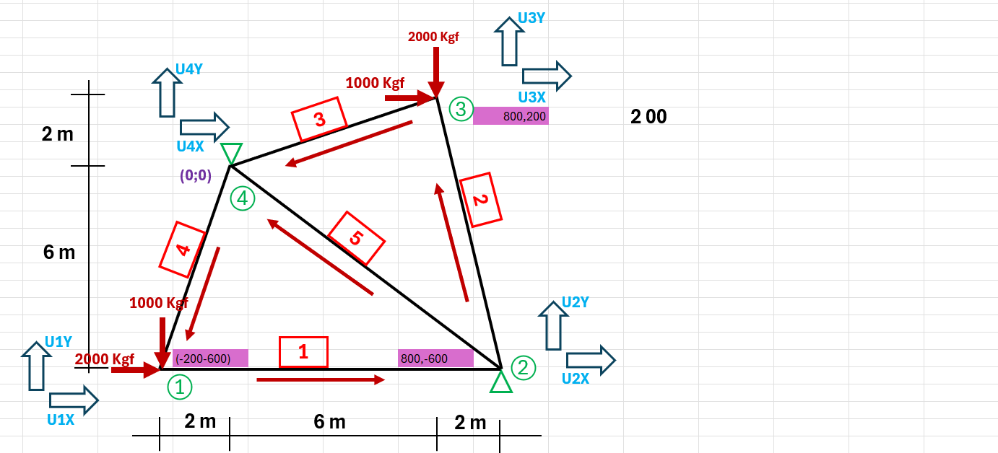
 | 0 | 0 | 1440 | 8580 | 0 | -7500 | -1440 | -1080 | UY2
 | 0 | 0 | 0 | 0 | 3424.0323535 | 856.00808836 | -3424.0323535 | -856.00808836 | UX3
 | 0 | 0 | 0 | -7500 | 856.00808836 | 7714.0020221 | -856.00808836 | -214.00202209 | UY3
 | -474.34164903 | -1423.0249471 | -1920 | -1440 | -3424.0323535 | -856.00808836 | 5818.3740025 | 3719.0330354 | UX4
 | -1423.0249471 | -4269.0748412 | -1440 | -1080 | -856.00808836 | -214.00202209 | 3719.0330354 | 5563.0768633 | UY4

 | MATRIZ DE CARGAS
 | C1X | UX1 |  | 2000 | UX1 |  |  | C1X |  | 2000
 | C1Y | UY1 |  | -1000 | UY1 |  |  | C1Y |  | -1000
 | C2X | UX2 | = | C2X | UX2 |  |  | C2X |  | C2X
 | C2Y | UY2 |  | C2Y | UY2 |  |  | C2Y |  | C2Y
 | C3X | UX3 |  | 1000 | UX3 |  |  | C3X |  | 1000
 | C3Y | UY3 |  | -2000 | UY3 |  |  | C3Y |  | -2000
 | C4X | UX4 |  | C4X | UX4 |  |  | C4X |  | C4X
 | C4Y | UY4 |  | C4Y | UY4 |  |  | C4Y |  | C4Y

 | MATRIZ DE DEZPLAZAMIENTO
 | D1X | UX1 |  | D1X | UX1 |  |  | D1X |  | D1X
 | D1Y | UY1 |  | D1Y | UY1 |  |  | D1Y |  | D1Y
 | D2X | UX2 | = | 0 | UX2 |  |  | D2X |  | 0
 | D2Y | UY2 |  | 0 | UY2 |  |  | D2Y |  | 0
 | D3X | UX3 |  | D3X | UX3 |  |  | D3X |  | D3X
 | D3Y | UY3 |  | D3Y | UY3 |  |  | D3Y |  | D3Y
 | D4X | UX4 |  | 0 | UX4 |  |  | D4X |  | 0
 | D4Y | UY4 |  | 0 | UY4 |  |  | D4Y |  | 0

 | ECUACION MATRICIAL
 | 2000 |  | 3474.342 | 1423.025 | -3000.000 | 0.000 | 0.000 | 0.000 | -474.342 | -1423.025 | D1X
 | -1000 |  | 1423.025 | 4269.075 | 0.000 | 0.000 | 0.000 | 0.000 | -1423.025 | -4269.075 | D1Y
 | C2X |  | -3000.000 | 0.000 | 4920.000 | 1440.000 | 0.000 | 0.000 | -1920.000 | -1440.000 | 0
 | C2Y | = | 0.000 | 0.000 | 1440.000 | 8580.000 | 0.000 | -7500.000 | -1440.000 | -1080.000 | 0
 | 1000 |  | 0.000 | 0.000 | 0.000 | 0.000 | 3424.032 | 856.008 | -3424.032 | -856.008 | D3X
 | -2000 |  | 0.000 | 0.000 | 0.000 | -7500.000 | 856.008 | 7714.002 | -856.008 | -214.002 | D3Y
 | C4X |  | -474.342 | -1423.025 | -1920.000 | -1440.000 | -3424.032 | -856.008 | 5818.374 | 3719.033 | 0
 | C4Y |  | -1423.025 | -4269.075 | -1440.000 | -1080.000 | -856.008 | -214.002 | 3719.033 | 5563.077 | 0

 | ECUACION MATRICIAL REDUCIDA PARA EL CALCUÑO DE LOS DESPLAZAMIENTOS

 | 2000 |  | 3474.342 | 1423.025 | 0.000 | 0.000 |  |  | D1X
 | -1000 |  | 1423.025 | 4269.075 | 0.000 | 0.000 |  |  | D1Y
 | 1000 | = | 0.000 | 0.000 | 3424.032 | 856.008 |  | * | D3X
 | -2000 |  | 0.000 | 0.000 | 856.008 | 7714.002 |  |  | D3Y

 | D1X |  | 0.00033333333333 | -0.00011111111111 | 0 | 0 |  |  | 2000
 | D1Y |  | -0.00011111111111 | 0.00027127982668 | 0 | 0 |  |  | -1000
 | D3X | = | 0 | 0 | 0.00030038664848 | -3.3333333333E-05 |  | * | 1000
 | D3Y |  | 0 | 0 | -3.3333333333E-05 | 0.00013333333333 |  |  | -2000
 | 0

 | D1X |  | 0.77777777778
 | D1Y |  | -0.4935020489
 | D3X | = | 0.36705331515
 | D3Y |  | -0.3

 | ECUACION MATRICIAL REDUCIDA PARA EL CALCULO DE LAS REACCIONES

 | C2X |  | -3000.000 | 0.000 | 0.000 | 0.000 |  |  | 0.778
 | C2Y |  | 0.000 | 0.000 | 0.000 | -7500.000 |  | * | -0.494
 | C4X |  | -474.342 | -1423.025 | -3424.032 | -856.008 |  |  | 0.367
 | C4Y |  | -1423.025 | -4269.075 | -856.008 | -214.002 |  |  | -0.300

 | C2X |  | -2333.3333333
 | C2Y |  | 2250
 | C4X |  | -666.66666667
 | C4Y |  | 750

 | RESUMEN D DESPLAZAMIENTO |  |  |  | RESUMEN DE REACCIONES

 | UX1 | 0.77777777778 |  |  | C2X |  | -2333.3333333
 | UY1 | 0 |  |  | C2Y | = | 2250
 | UX2 | 0 |  |  | C4X |  | -666.66666667
 | UY2 | 0 |  |  | C4Y |  | 750
 | UX3 | -0.4935020489
 | UY3 | 0.36705331515
 | UX4 | -0.3
 | UY4 | 0

 | CALCULO DE FUERZA EN LAS BARRAS
 |  |  |  |  |  |  |  |  |  | 0.77777777778 | UX1
 |  |  |  |  |  |  |  |  |  | 0 | UY1
 |  | F1= | 3000.000 |  | 1.00 | 0.00 | -1.00 | 0.00 |  | 0 | UX2
 |  |  |  |  |  |  |  |  |  | 0 | UY2

 |  | F1= | 0.77777777778 | kgf | * | 3000.000

 |  | F1= | 2333.3333333 | kgf

 |  |  |  |  |  |  |  |  |  | 0 | UX2
 |  |  |  |  |  |  |  |  |  | 0 | UY2
 |  | F2= | 7500.000 |  | 0.00 | -1.00 | 0.00 | 1.00 |  | -0.4935020489 | UX3
 |  |  |  |  |  |  |  |  |  | 0.36705331515 | UY3

 |  | F2= | 0.36705331515 | kgf | * | 7500.000

 |  | F2= | 2752.8998636 | kgf

 |  |  |  |  |  |  |  |  |  | -0.4935020489 | UX3
 |  |  |  |  |  |  |  |  |  | 0.36705331515 | UY3
 |  | F3= | 3638.034 |  | -0.97 | -0.24 | 0.97 | 0.24 |  | -0.3 | UX4
 |  |  |  |  |  |  |  |  |  | 0 | UY4

 |  | F3= | 0.098701056293 | kgf | * | 3638.034

 |  | F3= | 359.0778357

 |  |  |  |  |  |  |  |  |  | -0.3 | UX4
 |  |  |  |  |  |  |  |  |  | 0 | UY4
 |  | F4= | 4743.416 |  | -0.32 | -0.95 | 0.32 | 0.95 |  | 0.77777777778 | UX1
 |  |  |  |  |  |  |  |  |  | 0 | UY1

 |  | F4= | 0.34082325893 | kgf | * | 4743.416

 |  | F4= | 1616.6666667 | kgf

 |  |  |  |  |  |  |  |  |  |  |  |  |  | B1
 |  |  |  |  |  |  |  |  |  | 0 | UX2 |  |  | B2
 |  |  |  |  |  |  |  |  |  | 0 | UY2 |  |  | B3
 |  | F5= | 3000.000 |  | -0.80 | -0.60 | 0.80 | 0.60 |  | -0.3 | UX4 |  |  | B4
 |  |  |  |  |  |  |  |  |  | 0 | UY4 |  |  | B5

 |  | F5= | -0.24 | kgf | * | 3000.000

 |  | F5= | -720 | kgf

 |  |  | GRAFICA FINAL

U3Y
U3X
2000 Kgf
U4Y
U4X
1000 Kgf

3
3
2 00
2 m
 |  |  |  |  |  | C4Y=750
 |  |  |  |  |  |  |  |  | 800,200

 |  |  |  |  |  |  | B3=359.08(T)
 |  |  |  | C4X=666.667
4
(0;0)
2

4
5
6 m
 |  |  |  |  |  |  |  |  | B2=2752.89(T)
 |  |  |  |  |  | B5=720©

1000 Kgf
U2Y
U2X
 |  |  |  |  | B4=1616.67(T)

U1Y
U1X
2000 Kgf
1
2
 |  |  |  |  |  |  | B1=2333.33(T)
 |  |  |  |  | (-200-600) |  |  | 800,-600
1

 |  |  |  |  |  |  |  |  |  | C2Y=2250
 |  |  |  |  |  |  |  | C2X=2333.33

2 m
6 m
2 m

